道具通用
 | 说明： | 道具通用规则测试用例
caseID | 路径 | 测试点描述 | step No. | 操作步骤 | 数据选择 | 预期结果 |  | P/F | 表单编号 | 备注
道具icon
 | 基本 | 道具icon边框 | 1 | 配置道具为不同品质，查看道具边框样式 | 白色 | 道具显示白色边框 |  |  |  | dedede
 |  |  |  |  | 绿色 | 道具显示绿色边框 |  |  |  | 5cc639
 |  |  |  |  | 蓝色 | 道具显示蓝色边框 |  |  |  | 1b85ff
 |  |  |  |  | 紫色 | 道具显示紫色边框 |  |  |  | d130a5
 |  |  |  |  | 橙色 | 道具显示橙色边框 |  |  |  | ef7131
 |  |  |  |  | 红色 | 道具显示红色边框 |  |  |  | d31c1d

 | 基本 | 绑定图标 | 1 | 配置道具为不同绑定类型，查看icon中绑定图标 | 无绑定限制 | icon不显示绑定图标
 |  |  |  |  | 玩家装备绑定-未绑定 | icon不显示绑定图标
 |  |  |  |  | 玩家装备绑定-已绑定 | icon显示绑定图标
 |  |  |  |  | 宠物装备绑定-未绑定 | icon不显示绑定图标
 |  |  |  |  | 宠物装备绑定-已绑定 | icon显示绑定图标
 |  |  |  |  | 拾取绑定-已绑定 | icon显示绑定图标

 | 基本 | 图片样式-堆叠数量 | 1 | 配置道具A最大堆叠数量为99，查看道具Aicon样式 | 道具A有1个 | 道具icon不显示数字
 |  |  |  |  | 道具A有9个 | 道具icon右下角显示数字9
 |  |  |  |  | 道具A有10个 | 道具icon右下角显示数字10
 |  |  |  |  | 道具A有99个 | 道具icon右下角显示数字99
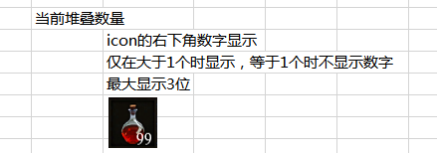
 |  |  | 2 | 配置道具B最大堆叠数量为999，查看道具Bicon样式 | 道具B有998个 | 道具icon右下角显示数字998 | 堆叠数量大于999，道具数量也超过999的情况
 |  |  |  |  | 道具B有999个 | 道具icon右下角显示数字999

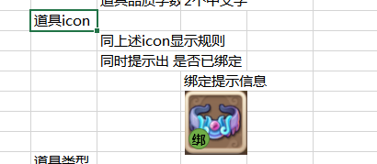
 | 基本 | 道具tips中道具icon显示 | 1 | 配置道具A为不同品质，道具tips中icon样式 | 白色 | tips中道具icon显示固定颜色边框 | 这些也是彩色的 |  |  | 边框待设计
 |  |  |  |  | 绿色 | tips中道具icon显示固定颜色边框
 |  |  |  |  | 蓝色 | tips中道具icon显示固定颜色边框
 |  |  |  |  | 紫色 | tips中道具icon显示固定颜色边框
 |  |  |  |  | 橙色 | tips中道具icon显示固定颜色边框
 |  |  |  |  | 红色 | tips中道具icon显示固定颜色边框
 |  |  | 2 | 配置道具A绑定类型，查看tips中icon样式 | 无绑定限制 | icon不显示绑定图标
 |  |  |  |  | 玩家装备绑定-未绑定 | icon不显示绑定图标
 |  |  |  |  | 玩家装备绑定-已绑定 | icon显示绑定图标
 |  |  |  |  | 宠物装备绑定-未绑定 | icon不显示绑定图标
 |  |  |  |  | 宠物装备绑定-已绑定 | icon显示绑定图标
 |  |  |  |  | 拾取绑定-已绑定 | icon显示绑定图标

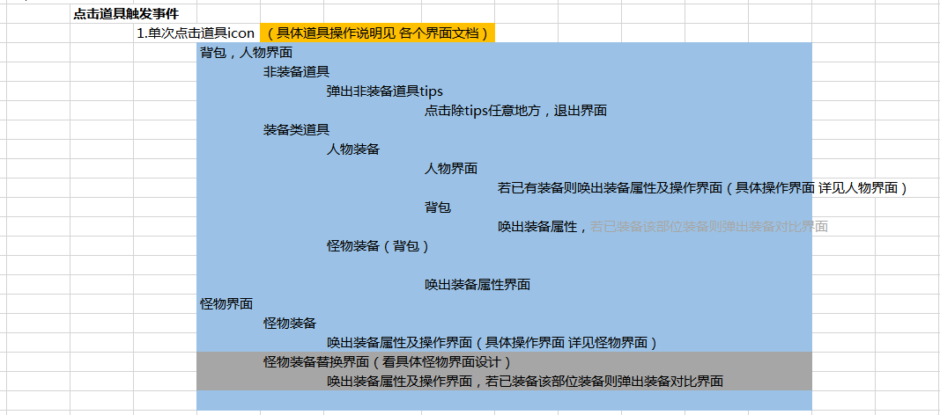
tips出现规则
 | 基本 | 非im触发tips | 1 | 在任意位置，点击道具Aicon上 | 非装备道具 | 弹出道具tips界面 | 只在背包人物界面有，其他界面其他文档定
 |  |  |  |  | 装备道具 | 弹出道具tips界面
 |  |  | 2 | 查看tips界面中按钮 | 非装备道具 | 没有按钮
 |  |  |  |  | 装备道具
 |  |  | 3 | 再次点击道具Aicon | 非装备道具 | tips界面保持开启不变 | 文档描述缺失，按现在描述是关闭tips后重开tips
 |  |  |  |  | 装备道具 | tips界面保持开启不变
 |  |  | 4 | 点击道具Bicon位置 | 非装备道具 | 道具Atips界面关闭，弹出道具Btips界面
 |  |  |  |  | 装备道具 | 道具Atips界面关闭，弹出道具Btips界面
 |  |  | 5 | 点击非道具icon位置 | 非装备道具 | 道具Btips界面关闭
 |  |  |  |  | 装备道具 | 道具Btips界面关闭

 | 基本 | 可触发道具tips界面测试 | 1 | 在不同界面中，点击道具ICON上，查看tips是否显示 | 背包界面 | 显示tips界面
 |  |  |  |  | 人物角色界面 | 显示tips界面
 |  |  |  |  | 宠物界面 | 显示tips界面

 | 基本 | tips出现位置测试 | 1 | 鼠标移动到道具icon上，查看出现tips位置 | 一般情况 | tips窗口的右上角与响应控件的左上角对齐，如图所示 | 操作步骤有误
 |  |  |  |  | tips宽度>触发控件左边到主窗口左边沿 | tips窗口的左上角与响应控件的右上角对齐，如图所示
 |  |  |  |  | tips长度>触发控件上边到主窗口下边沿 | tips向上移动超出部分距离，如图所示
 |  |  |  |  |  |  | 缺少tips宽度固定，高度伸缩的规则
 | 基本 | 道具类型文案测试 | 1 | 配置道具type类型，查看道具tips中显示类型文案内容 | item | tips中文案显示为“物品”
 |  |  |  |  | equip | tips中文案显示为“装备” | 非装备道具只配置道具类型时，按道具类型显示文案
 |  |  |  |  | use | tips中文案显示为“消耗品”
 |  |  |  |  | box | tips中文案显示为“礼包”
 |  |  |  |  | chip | tips中文案显示为“碎片”
 |  |  |  |  | gem | tips中文案显示为“宝石”

 | 基本 | 道具icon图片测试 | 1 | 道具A配置icon图片，查看道具在背包中的显示 | 配置图片1 | 背包中道具A显示图片1icon
 |  |  |  |  | 配置图片2 | 背包中道具A显示图片2icon
 |  |  | 3 | 查看道具Atips中icon图标 | 配置图片1 | tips中显示图片1icon
 |  |  |  |  | 配置图片2 | tips中显示图片2icon

 | 基本 | 道具品质测试 | 1 | 配置道具A品质，进入游戏查看道具A品质 | 白 | 道具A品质与配置一致
 |  |  |  |  | 绿 | 道具A品质与配置一致
 |  |  |  |  | 蓝 | 道具A品质与配置一致
 |  |  |  |  | 紫 | 道具A品质与配置一致
 |  |  |  |  | 橙 | 道具A品质与配置一致
 |  |  |  |  | 红 | 道具A品质与配置一致

 | 基本 | 道具价格-商店售价 | 1 | 配置道具A售价，在npc商店中查看 | 配置售价金币100 | npc商店中显示售价为100金币 | 没有npc商店
 |  |  |  |  | 配置售价金券100 | npc商店中显示售价为100金券
 |  |  | 2 | 购买道具A，查看金钱扣除 | 配置售价金币100 | 扣除玩家100金币
 |  |  |  |  | 配置售价金券100 | 扣除玩家100金券

 | 基本 | 道具价格-回收价格 | 1 | 配置道具A回收价格，查看道具tips售价显示 | 配置回收价金币100 | tips中显示是售价100金币 | tips中不支持售价显示
 |  |  |  |  | 配置回收价金券100 | tips中显示是售价100金券
 |  |  | 2 | 出售道具A，查看获得金钱 | 配置回收价金币100 | 玩家获得100金币
 |  |  |  |  | 配置回收价金券100 | 玩家获得100金券
 |  |  |  |  |  |  | 道具配置为可卖店，不可卖店的情况等到有商店在补用例

附录
图1 | 图2
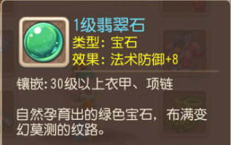

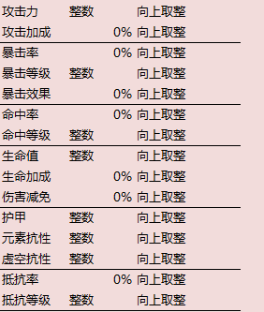
图3

